農地転用
※Ａ３(横)のサイズで２部作成してください
 | 葛 土 第 |  |  | 号
 |  |  |  |  |  |  |  |  |  | ３. 土 地
 |  |  | 農地転用等の通知書 |  |  |  |  |  |  | 市 町 名 | 大 字 名 | 字 名 | 地 番 | 地 目 | 転 用 面 積 |  | 転 用 目 的 | 転 用 予 定 日 | 土 地 所 有 者 氏 名
 |  |  |  |  |  |  |  |  |  |  |  |  |  |  |  | ㎡
 | このたび下記の土地について、農地法第 |  |  |  |  |  | 条第 | 項第 | 号
 | の規定による許可の申請にあたり、土地改良区地区除外等処
 | 理規程第２条第１項の規定に基づき、あらかじめ通知します。
 | なお、下記事項についてはこれを遵守し、同規程第５条の
 | 決済金については所定の方法によりこれを納付します。

 |  |  |  |  |  | 令和 年 月 日
 |  |  |  |  |  |  |  |  |  | 0
 |  |  |  | 組合員（土地所有者・譲渡人） |  |  |  |  |  | 0 | 0 | 0 | 0 | 0 |  | 0 | 0 | 0 | 0
 |  |  |  | 住 所
 |  |  |  |  |  |  |  |  |  |  |  | 転用面積合計 |  | 0 |  |  | ㎡ | 0 | 筆
 |  |  |  | 氏 名 |  |  |  |  | 印

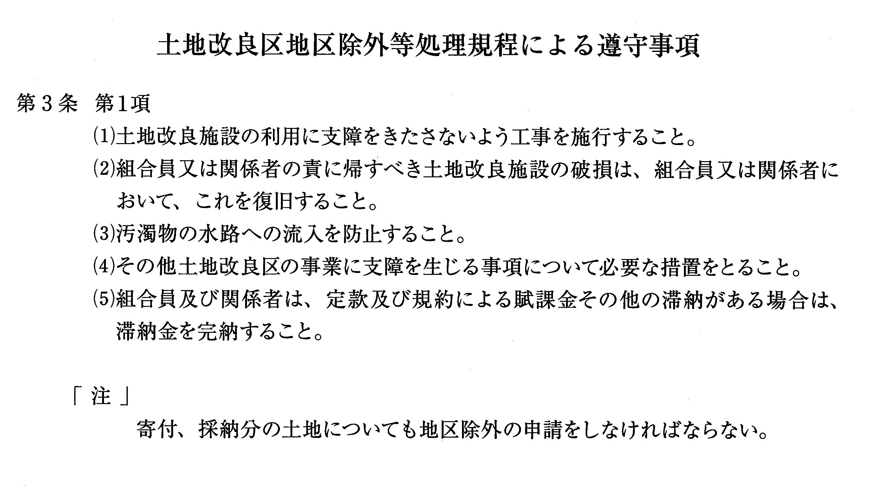
 |  |  |  | 関係者（譲受人）
 |  |  |  | 住 所

 |  |  |  | 氏 名 |  |  |  |  | 印

葛西用水路土地改良区理事長 様

 |  |  |  |  | 記

 | 1 . | 案内図 公図（写） 配置図 委任状（写） （各１部）
 | 2. | 農業委員会（県知事）に転用許可申請書を提出しようとする日
 |  |  | 令和 年 月 日

